Sheet1
座椅通风加热项目、VDC阀项目工装配件采购明细表-20211201

序号 | 零部件名称 | 品牌型号/图号 | 单位 | 数量 | 技术要求 | 临采推荐供应商 | 单价（供参考） | 备注 | 补充说明 | 预算编码
1 | 电阻 | 51K 0603误差1% | 盘 | 2 | N/A | https://item.taobao.com/item.htm?spm=a230r.1.14.27.27952a0cPb2ZSD&id=601000051117&ns=1&abbucket=18#detail | ¥17.50 | 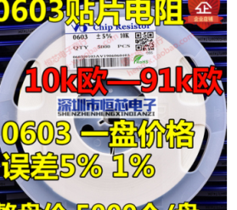 |  | 项目：座椅通风加热-ZY2140 | ¥35.00
2 | 晶振 | 32.768KHZ 3X8MM 圆柱晶振（10个） | 个 | 3 | N/A | https://detail.tmall.com/item.htm?spm=a230r.1.14.13.2ddd2877p92ztO&id=616132778158&ns=1&abbucket=18&skuId=4510967050009 | ¥1.96 | 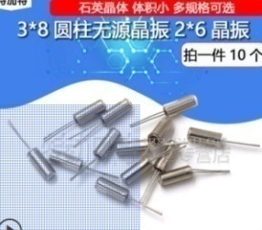 |  |  | ¥5.88
3 | 电容 | 50V 100个 | 个 | 3 | N/A | https://item.taobao.com/item.htm?spm=a230r.1.14.32.29367fedqAiMbC&id=560261913250&ns=1&abbucket=18#detail | ¥4.50 | 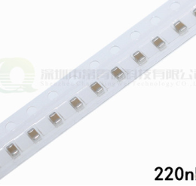 |  |  | ¥13.50
4 | 电容 | 50V 100个 | 个 | 3 | N/A | https://item.taobao.com/item.htm?spm=a230r.1.14.16.4b0f67e4hR3ddE&id=654353777215&ns=1&abbucket=18#detail | ¥5.00 | 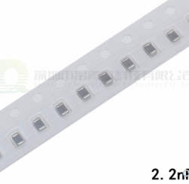 |  |  | ¥15.00
5 | 三极管 | MMBT5551 G1（100个） | 个 | 10 | N/A | https://detail.tmall.com/item.htm?spm=a230r.1.14.51.48216647PqNmEv&id=598835189799&ns=1&abbucket=18&skuId=4347938523579 | ¥5.00 | 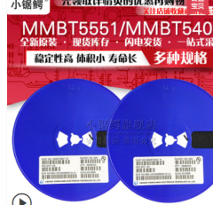 |  |  | ¥50.00
6 | 三极管 | MMBT5401 2L（100个） | 个 | 10 | N/A | https://detail.tmall.com/item.htm?spm=a230r.1.14.16.35a417fdqSoqkX&id=598835189799&ns=1&abbucket=18&skuId=4347938523580 | ¥5.00 |  |  |  | ¥50.00
7 | 二极管 | 1N4148 | 个 | 1000 | N/A | https://item.taobao.com/item.htm?spm=a230r.1.14.58.74b5c870RxCJSl&id=647211210369&ns=1&abbucket=18#detail | ¥0.10 | 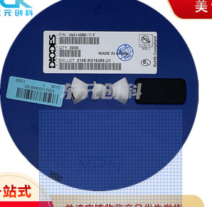 | 最小包装 |  | ¥100.00
8 | 电容 | 22uf 10V | 个 | 100 | N/A | https://item.taobao.com/item.htm?spm=a1z10.3-c-s.w4002-22833774043.10.5f8919edvmNpVM&id=575415437675 | ¥0.25 | 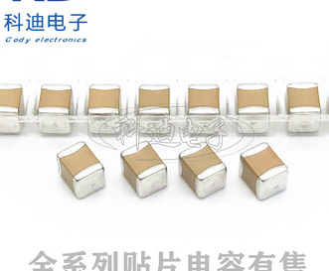 |  |  | ¥25.00
9 | 电容 | 4.7uf 50V | 个 | 100 | N/A | https://item.taobao.com/item.htm?spm=a1z10.3-c-s.w4002-22833774043.25.5dd219edUxvcoT&id=575629447270 | ¥0.32 |  |  |  | ¥32.00
10 | 钢条 | 厚度1mm，宽度6mm，长度200mm | 个 | 10 | N/A | https://item.taobao.com/item.htm?spm=a230r.1.14.37.e6142faao0w6Ae&id=609550460895&ns=1&abbucket=16#detail | ¥5.00 | 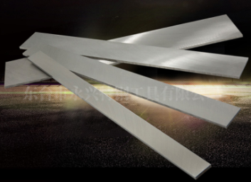 |  | 项目：VDC阀-ZY2124 | ¥50.00
11 | 可调锯弓 | 世达（SATA）93414 10/12英寸 | 个 | 1 | N/A | https://item.jd.com/7296108.html#crumb-wrap | ¥50.00 |  | 实物不含锯条 |  | ¥50.00
12 | 锯条 | 世达（SATA）93407 12英寸-24齿 | 支 | 10 | N/A | https://item.jd.com/27743192679.html#crumb-wrap | ¥8.80 |  | 链接为10支装 |  | ¥88.00
 |  |  |  |  |  |  |  |  |  |  | ¥0.00
申请人：杨继伟、姚明阳
要求到货日期：2021.12.10前 |  |  |  |  |  |  |  |  |  |  | ¥514.38

